The problem Tree
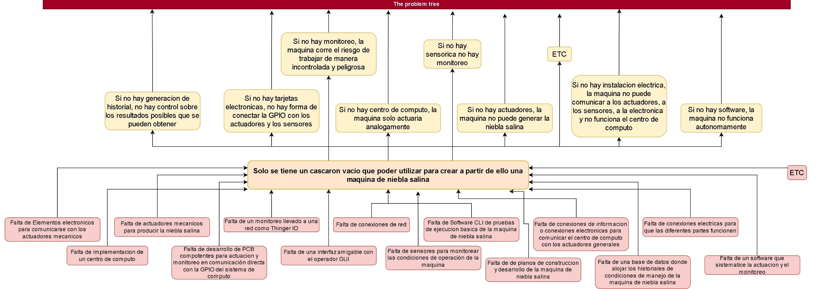

The objective tree
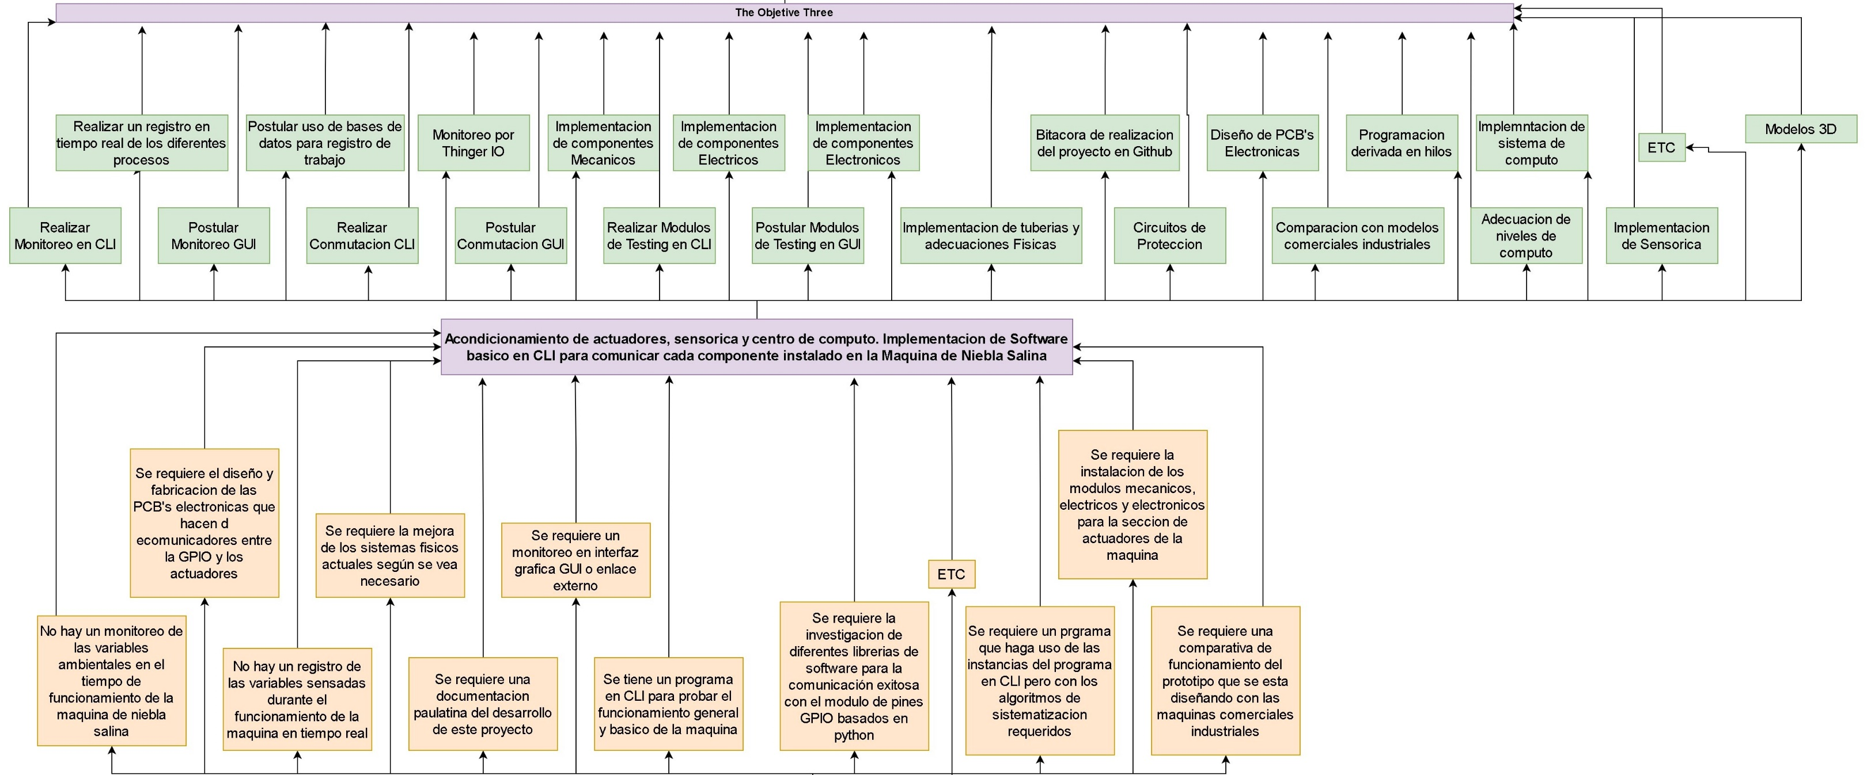

Analytical project structure
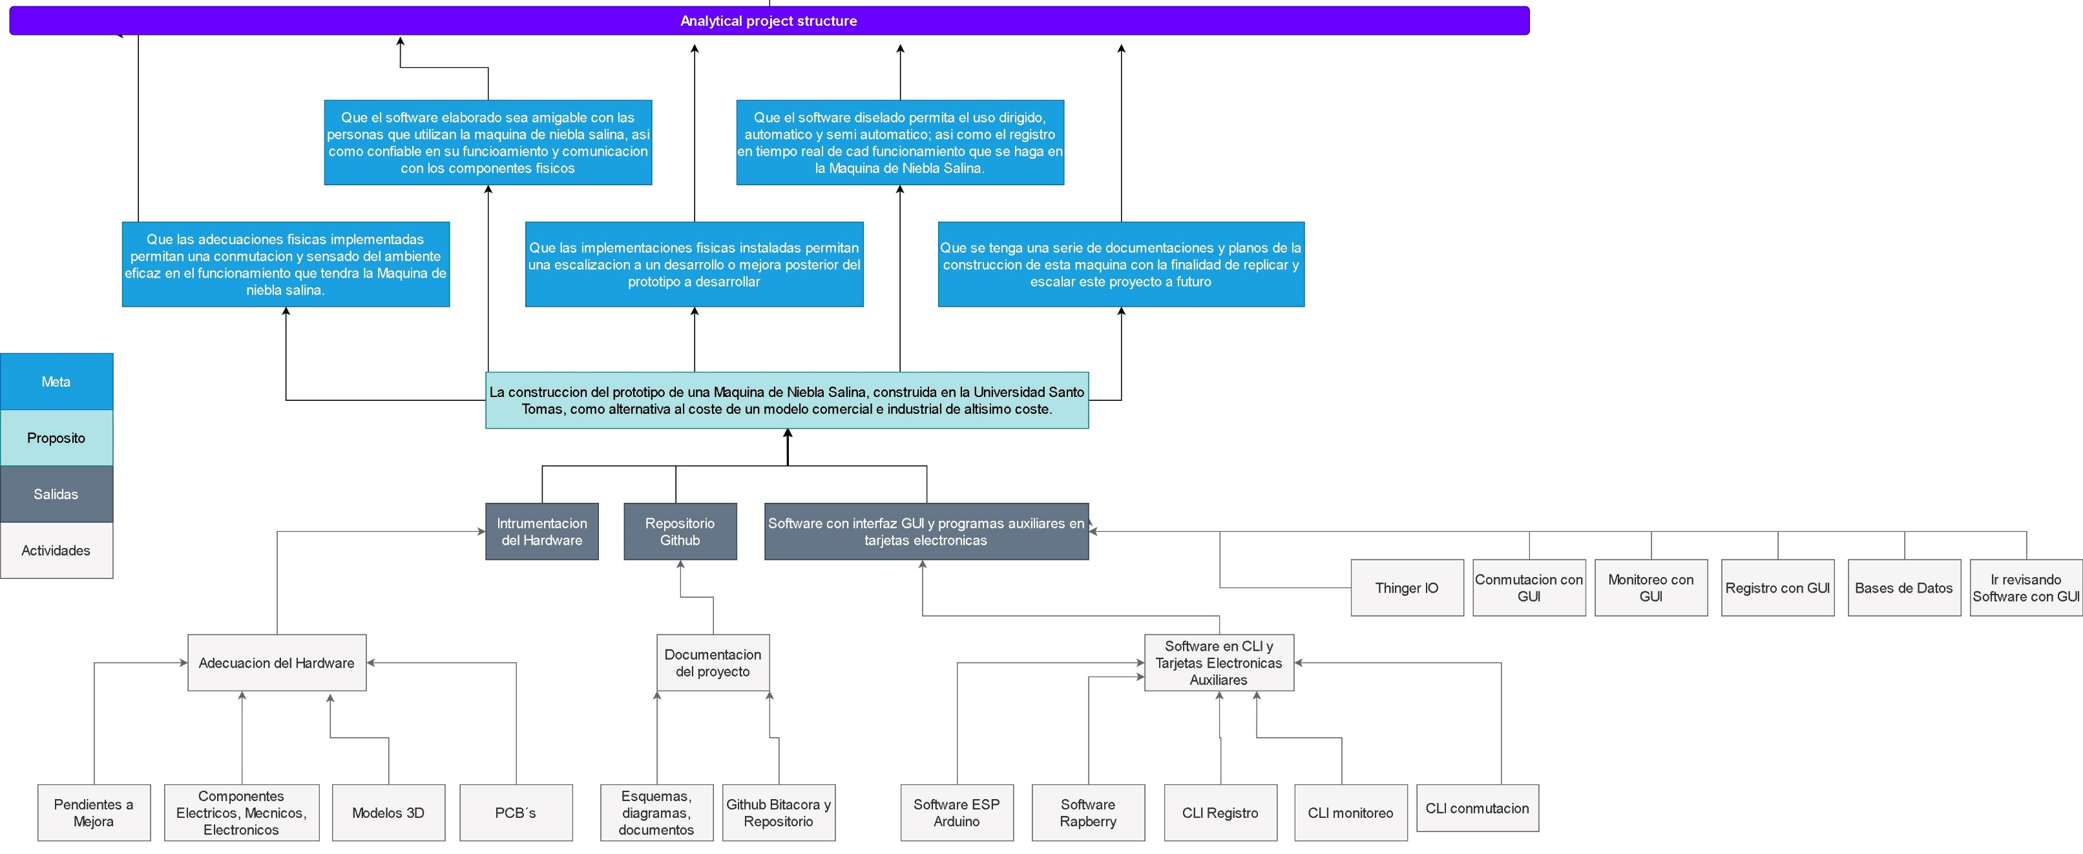

Estrategia | Proposito | Resultado | Actividades
Que las adecuaciones fisicas implementadas permitan una conmutacion y sensado del ambiente eficaz en el funcionamiento que tendra la Maquina de niebla salina. | La construccion del prototipo de una Maquina de Niebla Salina, construida en la Universidad Santo Tomas, como alternativa al coste de un modelo comercial e industrial de altisimo coste. | Intrumentacion del Hardware | Adecuacion del Hardware
 |  |  | Pendientes a Mejora
 |  |  | Componentes Electricos, Mecnicos, Electronicos
 |  |  | Modelos 3D
 |  |  | PCB´s
Que se tenga una serie de documentaciones y planos de la construccion de esta maquina con la finalidad de replicar y escalar este proyecto a futuro |  | Repositorio Github | Documentacion del proyecto
 |  |  | Esquemas, diagramas, documentos
 |  |  | Github Bitacora y Repositorio
Que el software elaborado sea amigable con las personas que utilizan la maquina de niebla salina, asi como confiable en su funcioamiento y comunicacion con los componentes fisicos |  | Software con interfaz GUI y programas auxiliares en tarjetas electronicas | Software en CLI y Tarjetas Electronicas Auxiliares
 |  |  | Software ESP Arduino
 |  |  | Software Rapberry
 |  |  | CLI Registro
Que las implementaciones fisicas instaladas permitan una escalizacion a un desarrollo o mejora posterior del prototipo a desarrollar |  |  | CLI monitoreo
 |  |  | CLI conmutacion
 |  |  | Thinger IO
 |  |  | Conmutacion con GUI
Que el software diselado permita el uso dirigido, automatico y semi automatico; asi como el registro en tiempo real de cad funcionamiento que se haga en la Maquina de Niebla Salina. |  |  | Monitoreo con GUI
 |  |  | Registro con GUI
 |  |  | Bases de Datos
 |  |  | Ir revisando Software con GUI

